Sheet1
ここの駐車場、空いてる？
ええと、
どこの駐車場でしょう？

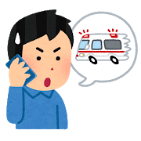
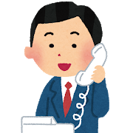

(……なるほど、わからん！)
俺が今いる、
ここの駐車場。

››

Sheet2
A駐車場ですね。すみません、
そちらは今いっぱいなんです
〇〇公園の向かいにある月極駐車場、
空いてますか？



分かりました、
他所で探します。

……10分後

（あ、しまった。すぐ近くの
B駐車場なら空いてたけど
……まぁ、いいか(よくない!)）


駐車場で一月2万円も取るの？
そんな高いなら借りない！
ありがとうございました。
──さて、電話応対してた間
止まっていた仕事を
急いで挽回しないと!!
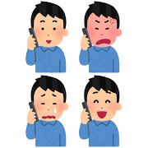
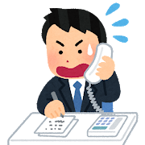


d

